IED Bogotá-Región
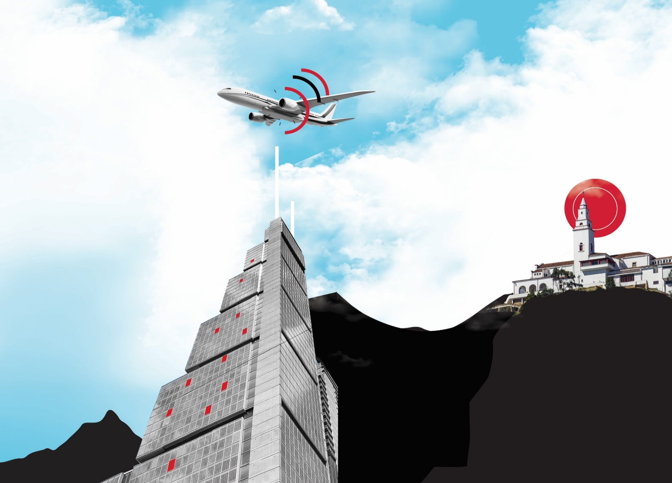
*Bogotá-Región está determinada por la ciudad de Bogotá y los municipios de Cundinamarca en los cuales se han desarrollado proyectos de inversión nueva o de expansión: Tocancipá, Cota, Cajicá, Funza, Sopó, Soacha, Zipaquirá, Manta, El Rosal.
**Las cifras presentadas para el año 2023 son preliminares y están sujetas a actualización con base en la información registrada en las fuentes y las validaciones pertinentes.

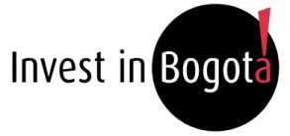

Inversión Extranjera Directa Bogotá-Región* Periodo de análisis: 2021 hasta tercer trimestre de 2023* Investigaciones e Inteligencia de Mercados Diciembre 2023

1. Montos de IED
Histórico de IED nueva y de expansión
Inversión Extranjera Directa en Bogotá-Región - Información histórica de 2021 a tercer trimestre de 2023
Montos de IED 2021 - tercer trimestre 2023
Investigaciones e Inteligencia de Mercados
Diciembre 2023

 | 2.1 IED nueva y de expansión anual en Bogotá Región (2021-2022)

 | Año | Número de proyectos | Inversión de capital USD millones | Empleos directos creados |  |  |  | Número de proyectos | Número de proyectos | Inversión de Capital
 | 2021 | 105 | 1,495 | 16,023 |  |  |  | 2018 | 203 | 2674
 | 2022 | 136 | 1,551 | 15,836 |  |  |  | 2019 | 180 | 3225
 | Total | 241 | 3,046 | 31,859
 | Datos en millones de dólares con precios corrientes
 | Fuente: Invest in Bogota con base en información de certificaciones de inversión de IIB, fDi Markets y Orbis Crossborder.

 | En 2022, Bogotá-Región alojó 136 proyectos de IED nueva y de expansión, valorados en USD 1.551 millones, se estima que estos proyectos han generado 15.836 empleos.

Histórico de IED nueva y de expansión (Información acumulada al tercer trimestre en cada año)
 | 2.2 Comparación IED nueva y de expansión. Información acumulada por año al tercer trimestre (2021-2023*)

 |  | Número de proyectos |  | Inversión de capital |  | Empleos directos creados
 | Año | Proyectos | Tasa de crecimiento anual | Capex USD millones | Tasa de crecimiento anual | Empleos | Tasa de crecimiento anual |  | Año | Número de proyectos | Inversión de Capital
 | 2020 | 74 |  | 662 |  | 7,345 |  |  | 2021 | 67 | 1,174
 | 2021 | 67 | -9.5% | 1,174 | 77.3% | 14,174 | 93.0% |  | 2022 | 107 | 1,230
 | 2022 | 107 | 59.7% | 1,230 | 4.7% | 13,674 | -3.5% |  | 2023 | 65 | 397
 | 2023 | 65 | -39.3% | 397 | -67.7% | 3,748 | -72.6%
 | Total | 313 | - | 3,464 | - | 38,941 | -
 | Datos en millones de dólares con precios corrientes
 | *Datos preliminares
 | Fuente: Invest in Bogota con base en información de certificaciones de inversión de IIB, fDi Markets y Orbis Crossborder.

 | A tercer trimestre de 2023 se registraron 65 proyectos de inversión nueva y de expansión en Bogotá Región, valorados en USD 397 millones, los cuales generaron alrededor de 3.748 empleos. Sin embargo, estos números representan una disminución en comparación con el mismo periodo del año anterior, con una caída del 39,3%, 67,7% y 72,6% en los indicadores mencionados respectivamente. A nivel Colombia, los proyectos de inversión nueva y de expansión también presentaron una caída del 30,8% frente a los tres primeros trimestres de 2022, mientras que para América Latina la caída fue del 13,4%. Adicionalmente, durante los tres primeros trimestres de 2023, se observó una disminución significativa en los proyectos de inversión en las principales ciudades de la región. Según cifras preliminares de fDi Markets (2023), Heredia presentó una caída del 63,2%, seguido por Medellín (56,0%), Santiago de Chile (48,6%), y Guadalajara (42,9%)

 | 2.3 Participación de la IED nueva y de expansión de Bogotá Región en el total nacional (2023* con datos a tercer trimestre)
Proyectos de IED nueva y de expansión por región (2023 3Q)
Inversión de capital en IED nueva y de expansión por región (2023 3Q)
Empleos directos creados por la IED nueva y de expansión por región (2023 3Q)
 |  | Bogotá-Región | Total nacional |  |  |  | Número de proyectos |  |  | Inversión de Capital |  |  | Empleos Creados
 | Número de proyectos | 65 | 119 |  |  | Resto del país | 54 |  | Resto del país | 1608.64 |  | Resto del país | 6,362
 | Inversión de capital USD millones | 397 | 2,006 |  |  | Bogotá-Región | 65 |  | Bogotá-Región | 397.46 |  | Bogotá-Región | 3,748
 | Empleos directos creados | 3,748 | 10,110
 | Datos en millones de dólares con precios corrientes
 | *Datos preliminares
 | Fuente: Invest in Bogota con base en información de certificaciones de inversión de IIB, fDi Markets y Orbis Crossborder.

 | Aproximadamente más de la mitad de los proyectos de IED que llegan a Colombia escogen Bogotá Región como destino para instalar sus operaciones. A tercer trimestre de 2023, la ciudad región concentró el 54,6% de los proyectos, el 19,8% de los montos de IED y el 37,8% de los empleos generados por la IED nueva y de expansión que llegaron al país. Estos resultados muestran el papel fundamental que desempeña Bogotá-Región como motor de la economía colombiana y su capacidad para atraer inversión extranjera relevante. En lo corrido a septiembre de 2023 ha crecido el número de proyectos de petróleo y energía en regiones como La Guajira, Córdoba, Meta y Tolima. Estos cuatro proyectos tienen una valoración de USD 850 millones, haciendo que la participación de Bogotá Región en los montos de inversión del país disminuya. Al ser proyectos de alta inversión, demandan una mayor mano de obra, generando tambien que la participación de la ciudad región en término de empleos creados sea menor. Adicionalmente, se observa que la participación de Bogotá Región en los proyectos de IED a tercer trimestre de 2023 fue menor a la participación del año 2022. De los 14 proyectos de reinversión realizados en Colombia a tercer trimestre de 2023, 2 fueron realizados en Bogotá Región. Esto representó una caída en 14 proyectos de reinversión dentro de la ciudad región respecto al mismo periodo de 2022. Esta tendencia también se ha venido presentando en América Latina y el Caribe, donde se presentó una disminución de 17,0% respecto a septiembre de 2022.

2. IED por municipio
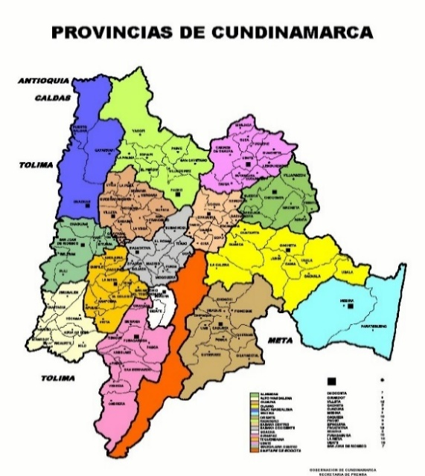
Inversión Extranjera Directa en Bogotá-Región - Información histórica de 2021 a tercer trimestre de 2023
IED por municipio
Investigaciones e Inteligencia de Mercados
Diciembre 2023

 | 3.1 IED nueva y de expansión en Bogotá y por municipios de la región (2022) |  |  |  |  | 3.2 IED nueva y de expansión en Bogotá y por municipios de la región (2022 - 2023* cifras acumuladas a tercer trimestre)
 |  |  |  |  |  | Número de proyectos |  |  | Inversión de capital USD millones |  |  | Empleos directos creados
 | Ciudad / Municipio | Número de proyectos | Inversión de capital USD millones | Empleos directos creados | Ciudad / Municipio | 2022-3Q | 2023-3Q | Y2Y | 2022-3Q | 2023-3Q | Y2Y | 2022-3Q | 2023-3Q | Y2Y
 | Bogotá | 130 | 1,442 | 14,536 | Bogotá | 103 | 59 | -43% | 1,124 | 284 | -75% | 12,409 | 3,626 | -71%
 | Tocancipá | 2 | 8 | 15 | Tocancipá | 2 | 2 | 0% | 8 | 12 | 54% | 15 | 27 | 80%
 | Cota | 1 | 1 | 15 | El Rosal | - | 1 |  | - | 25 |  | - | 41
 | Funza | 1 | 91 | 1,200 | Cajicá | - | 1 |  | - | 11 |  | - | 25
 | Soacha | 1 | 7 | 50 | Mosquera | - | 1 |  | - | 0 |  | - | 2
 | Manta | 1 | 3 | 20 | Soacha | 1 | - | -100% | 7 | - | -100% | 50 | 0 | -100%
 | Total | 136 | 1,551 | 15,836 | Funza | 1 | 1 | 0% | 91 | 65.3 | -28% | 1,200 | 27 | -98%
 | Datos en millones de dólares con precios corrientes |  |  |  | Total | 107 | 65 | -39% | 1230 | 397 | -68% | 13,674 | 3,748 | -73%
 | Fuente: Invest in Bogota con base en información de certificaciones de inversión de IIB, fDi Markets y Orbis Crossborder. |  |  |  | Datos en millones de dólares con precios corrientes
 |  |  |  |  | *Datos preliminares
 |  |  |  |  | Fuente: Invest in Bogota con base en información de certificaciones de inversión de IIB, fDi Markets y Orbis Crossborder.

 | A tercer trimestre de 2023, en Bogotá Región se registraron 65 proyectos de IED nueva y de expansión, con un promedio de aproximadamente USD 6,1 millones por proyecto. Esta cifra es inferior al promedio del año anterior, que fue de USD 11,4 millones. Si bien Bogotá es la ciudad que recibe el mayor número de proyectos en la ciudad región, representando aproximadamente el 90,8% del total a tercer trimestres de 2023, son los otros municipios los que albergan proyectos de mayor inversión, con un promedio de alrededor de USD 18,9 millones en lo corrido de 2023. Esto se debe a la presencia de zonas francas, ubicadas principalmente en municipios de Cundinamarca, donde se requiere una inversión más significativa para el desarrollo de dichos proyectos. Adicionalmente, mientras que la mayoría de los proyectos en Bogotá se han dirigido a actividades de servicios y productos de consumo, en los municipios aledaños se realizan actividades de infraestructura TIC, mantenimiento y manufacturas que requieren mayor inversión y mayor personal.

4. IED por sector de destino
Inversión Extranjera Directa en Bogotá-Región - Información histórica de 2021 a tercer trimestre de 2023
IED por sector de destino
Investigaciones e Inteligencia de Mercados
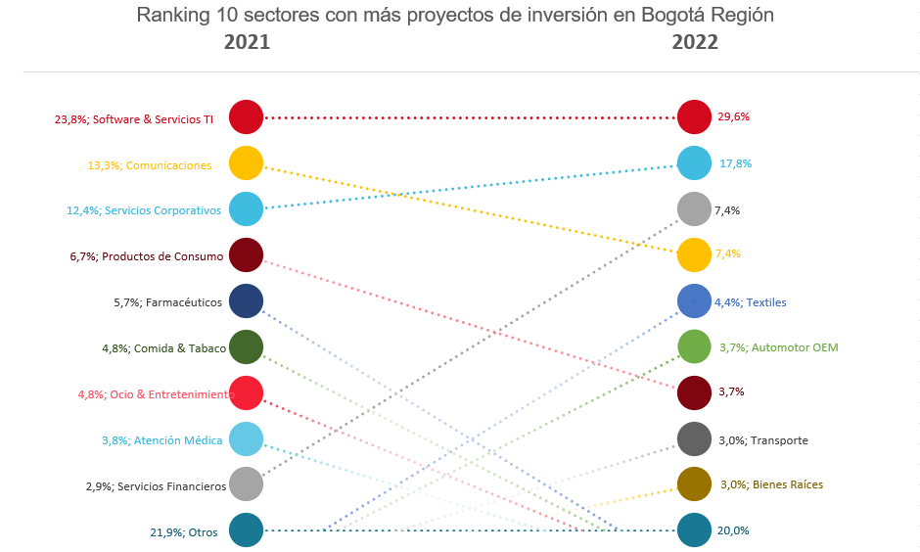
Diciembre 2023

 | 5.1 IED nueva y de expansión en Bogotá Región por sector 2022

 |  | Número de proyectos |  | Inversión de capital |  | Empleos directos creados
 | Sector | Proyectos | Proporción del total | Capex USD millones | Proporción del total | Empleos | Proporción del total
 | Software & Servicios TI | 40 | 29.4% | 337 | 21.7% | 4,888 | 30.9%
 | Servicios Corporativos | 24 | 17.6% | 140 | 9.0% | 5,087 | 32.1%
 | Comunicaciones | 10 | 7.4% | 383 | 24.7% | 1,119 | 7.1%
 | Servicios Financieros | 10 | 7.4% | 82 | 5.3% | 359 | 2.3%
 | Textiles | 6 | 4.4% | 16 | 1.0% | 440 | 2.8%
 | Automotor OEM | 5 | 3.7% | 103 | 6.6% | 785 | 5.0%
 | Productos de Consumo | 5 | 3.7% | 116 | 7.5% | 1,436 | 9.1%
 | Bienes Raíces | 4 | 2.9% | 6 | 0.4% | 24 | 0.2%
 | Químicos | 4 | 2.9% | 12 | 0.8% | 60 | 0.4%
 | Transporte | 4 | 2.9% | 112 | 7.2% | 261 | 1.6%
 | Ocio & Entretenimiento | 3 | 2.2% | 10 | 0.6% | 84 | 0.5%
 | Atención Médica | 2 | 1.5% | 6 | 0.4% | 132 | 0.8%
 | Biotecnología | 2 | 1.5% | 19 | 1.2% | 165 | 1.0%
 | Componentes Electrónicos | 2 | 1.5% | 2 | 0.1% | 46 | 0.3%
 | Farmacéuticos | 2 | 1.5% | 108 | 7.0% | 404 | 2.6%
 | Almacenes & depósitos | 1 | 0.7% | 11 | 0.7% | 35 | 0.2% |  |  | Otros | 82
 | Automotor | 1 | 0.7% | 1 | 0.1% | 120 | 0.8%
 | Carbón, Petróleo y Gas Natural | 1 | 0.7% |  | 0.0% |  | 0.0%
 | Caucho | 1 | 0.7% | 43 | 2.8% | 200 | 1.3%
 | Comida & Tabaco | 1 | 0.7% | 1 | 0.0% | 15 | 0.1%
 | Componentes de Automóvil | 1 | 0.7% |  | 0.0% |  | 0.0%
 | Dispositivos Médicos | 1 | 0.7% | 10 | 0.6% | 20 | 0.1%
 | Hoteles & Turismo | 1 | 0.7% | 0 | 0.0% | 20 | 0.1% | Durante el ultimo año, software y servicios TI (29,4%) ha liderado la atracción de inversión en Bogotá-Región, seguido de servicios corporativos (17,7%) y comunicaciones (7,4%). Es importante resaltar que los sectores de la industria de servicios han venido ganando relevancia, dado el aumento en su participación dentro de la IED. Por ejemplo, la participación de los servicios corporativos aumento en 5,3 p.p, y la participación de los servicios financieros en 4,5 p.p. Otros sectores como farmacéuticos y atención médica fueron impulsados por la crisis del COVID-19, perdieron participación en el 2022.
 | Maquinaria, Equipos & Herramientas Industriales | 1 | 0.7% | 1 | 0.1% | 10 | 0.1%
 | Marketing Digital | 1 | 0.7% | 1 | 0.0% | 25 | 0.2%
 | Papel, Impresión & Embalaje | 1 | 0.7% | 8 | 0.5% | 14 | 0.1%
 | Productos Electrónicos | 1 | 0.7% | 26 | 1.7% | 77 | 0.5%
 | Transporte No-Automotor OEM | 1 | 0.7% | 1 | 0.0% | 10 | 0.1%
 | Total | 136 | 100% | 1,551 | 100% | 15,836 | 100%
 | Datos en millones de dólares con precios corrientes
 | Porcentajes de aporte de cada sector al total general
 | Fuente: Invest in Bogota con base en información de certificaciones de inversión de IIB, fDi Markets y Orbis Crossborder.

 | 5.2 IED nueva y de expansión en Bogotá Región por sector (2022 - 2023* con cifras acumuladas a tercer trimestre)

 |  | Número de proyectos |  |  | Inversión de capital Capex USD millones
 | Sector | 2022-3Q | 2023-3Q | Variación | 2022-3Q | 2023-3Q | Variación
 | Software & Servicios TI | 33 | 10 | -70% | 269 | 30 | -89% | Servicios Corporativos | 6 | 22.2%
 | Servicios Corporativos | 20 | 10 | -50% | 132 | 25 | -81% | Software & Servicios TI | 6 | 22.2%
 | Productos de Consumo | 5 | 10 | 100% | 116 | 21 | -82%
 | Servicios Financieros | 8 | 8 | 0% | 72 | 75 | 5%
 | Comunicaciones | 7 | 5 | -29% | 269 | 121 | -55%
 | Transporte | 3 | 2 | -33% | 47 | 2 | -96%
 | Químicos | 2 | 2 | 0% | 1 | 9 | 659%
 | Hoteles & Turismo | 1 | 2 | 100% | 0 | 3 | 2410%
 | Automotor OEM | 5 | 1 | -80% | 103 | 2 | -98%
 | Farmacéuticos | 2 | 1 | -50% | 108 | 6 | -94%
 | Almacenes & depósitos | 1 | 1 | 0% | 11 | 65 | 502%
 | Marketing Digital | 1 | 1 | 0% | 1 | 1 | 100%
 | Administrativo |  | 1 |  |  | 1
 | Bebidas |  | 1 |  |  | 2
 | Desarrollo y servicios TI |  | 1 |  |  | 1
 | Entretenimiento |  | 1 |  |  | 1 |  | Servicios Financieros | 3 | 11.1%
 | Equipos & Máquinas Empresariales |  | 1 |  |  | 7 |  | Comunicaciones | 2 | 7.4%
 | KPO |  | 1 |  |  | 5 |  | Transporte | 2 | 7.4%
 | Maquinaria de construcción |  | 1 |  |  | 1 |  | Maquinaria y Equipos Industriales | 2 | 7.4%
 | Maquinaria, Equipos & Herramientas Industriales |  | 1 |  |  | 2 |  | Productos de Consumo | 2 | 7.4%
 | Materiales de Construcción & Edificios |  | 1 |  |  | 10 |  | Otros | 4 | 14.8%
 | Recolección de basuras |  | 1 |  |  | 5
 | Sector férreo |  | 1 |  |  | 1
 | Servicios de salud |  | 1 |  |  | 4
 | Bienes Raíces | 4 |  | -100% | 6 |  | -100%
 | Textiles | 4 |  | -100% | 9 |  | -100%
 | Componentes Electrónicos | 2 |  | -100% | 2 |  | -100%
 | Atención Médica | 1 |  | -100% | 4 |  | -100%
 | Automotor | 1 |  | -100% | 1 |  | -100%
 | Biotecnología | 1 |  | -100% | 18 |  | -100%
 | Carbón, Petróleo y Gas Natural | 1 |  | -100%
 | Caucho | 1 |  | -100% | 43 |  | -100%
 | Componentes de Automóvil | 1 |  | -100% | 0
 | Dispositivos Médicos | 1 |  | -100% | 10 |  | -100%
 | Ocio & Entretenimiento | 1 |  | -100% | 2 |  | -100%
 | Papel, Impresión & Embalaje | 1 |  | -100% | 8 |  | -100%
 | Total | 107 | 65 | -39% | 1,230 | 397 | -68%

 | Datos en millones de dólares con precios corrientes
 | Porcentajes de aporte de cada sector al total general
 | *Datos preliminares
 | Fuente: Invest in Bogota con base en información de certificaciones de inversión de IIB, fDi Markets y Orbis Crossborder.

 | Las industrias de servicios continúan liderando la atracción de inversión en Bogotá Región, en lo corrido de 2023. Servicios corporativos, software y servicios TI, junto con servicios financieros concentraron 41,5% de los proyectos de IED que llegaron a la ciudad, participación menor a la del tercer trimestre de 2022 (57,0%). Estas cifras confirman la especialización de la ciudad hacia los sectores de servicios. La disponibilidad, calidad y costo de mano de obra, los avances en materia de bilingüismo y la posición estratégica de Bogotá, contribuyeron a que los inversionistas percibieran a la región como un destino ideal para el desarrollo de sus actividades de servicios y programación. A pesar de ello, software y servicios TI junto con comunicaciones fueron los sectores que presentaron la mayor caída de proyectos de IED a septiembre de 2023. Esta disminución se debe en parte al hecho de que el aumento de la demanda por servicios digitales y soporte cloud que generó la crisis del COVID-19 se está estabilizando, lo que ha llevado a una contracción de la inversión en estos segmentos. Se resalta el aumento de los proyectos en productos de consumo, posicionando al sector a tercer trimestre de 2023 como uno de los principales sectores en inversión dentro de la ciudad región, con una participación de 15,4%.

